Sheet1
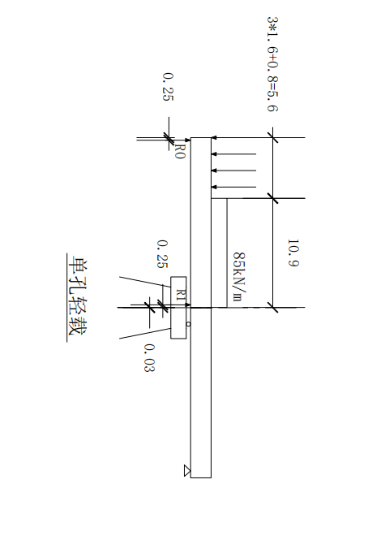

墩身受压稳定性的检算（顺桥同）
活载情况 |  | 单孔轻载
力及力矩 |  | N(kN) | M(kN·m)
主力 | 桥跨恒载N1 | 1077.08
 | 活载压力R | 759.76 | 212.73
墩顶合力（N顶M顶） |  | 1836.84 | 212.73
墩顶初始偏心距eo(m) |  | 0.116
墩顶面积A1(㎡) |  | π×0.752＋1.5×2.7＝5.82（近似按墩身顶采用）
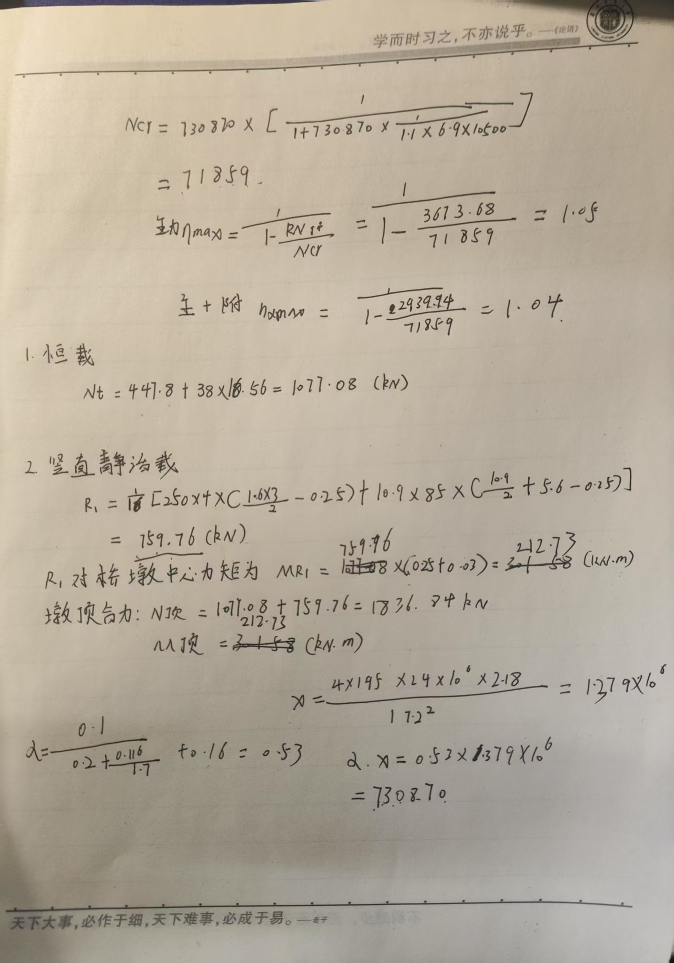
墩顶截面惯性矩I0(m4) |  | 5/4×1.54+1/12×2.7×1.5³=1.01
墩底面积A2(㎡) |  | π×0.952+1.9×2.7=7.97
墩底截面惯性矩Id(m4) |  | π/64×1.9⁴+1/12×2.7×1.93=2.18
m（按Io/Id查表2-7） |  | Io/Id=1.01/2.18=0463 查表2-7得m=1.87+ 0.13×0.063=1.95
墩身平均面积A0(㎡) |  | A0≈(A1+Az)/2=(5.82+7.97)/2=6.90
计算长度lo(m) |  | 2×(0.6+8)=17.2
E(kPa) |  | 24×10⁶
 |  | 0.53

 |  | 1.379×10⁶

 |  | 730870
 |  | 71859

 |  | 3673.68

 |  | 1.05

 |  | 2938.944

 |  | 1.04

